Gráfico
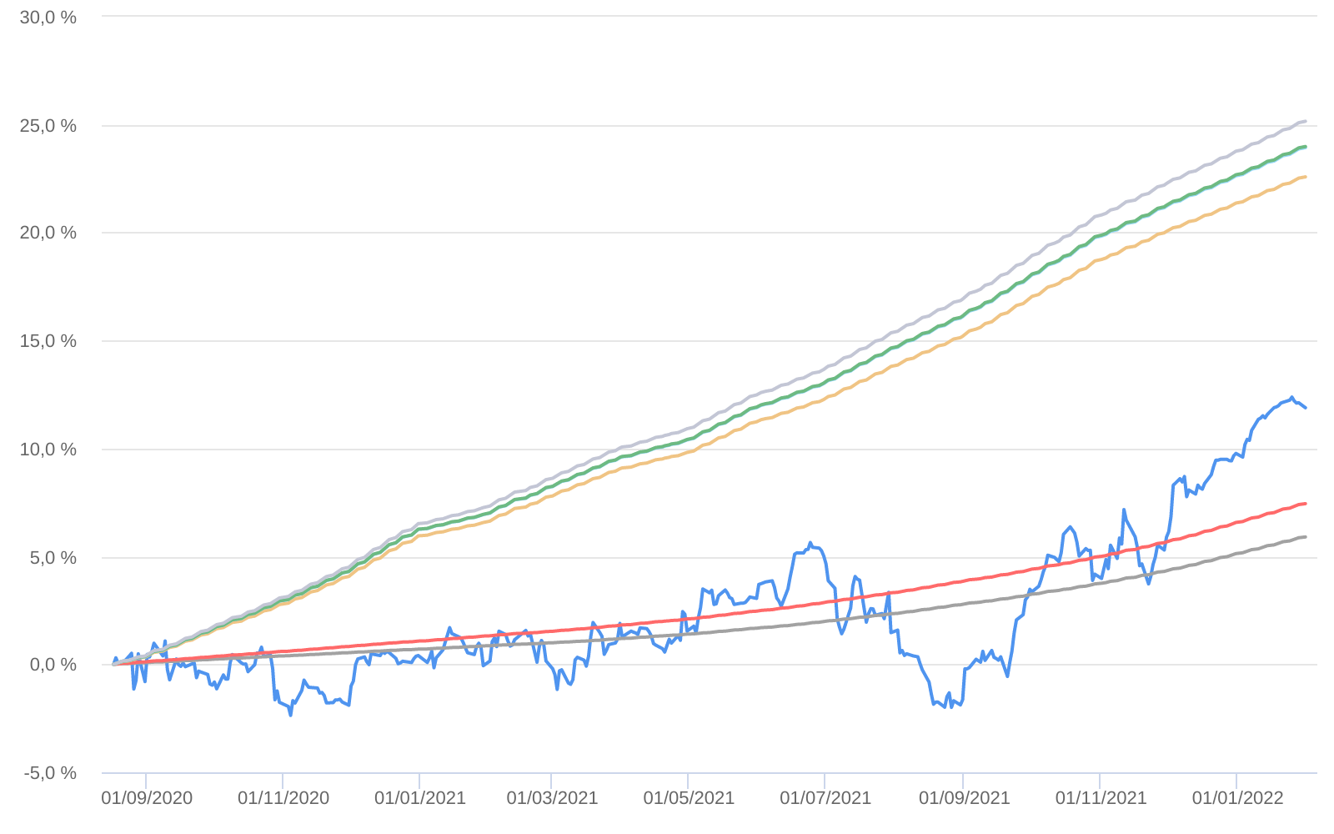
Retorno acumulado - 18/08/2020 até 31/01/2022 (diária)
 | Ativo | Retorno | Retorno YTD*
 | GAP ABSOLUTO FIC MULTIMERCADO | 11.89 % | 1.93 %
 | CDI | 5.90 % | 0.73 %
 | CDI +1,00% | 7.44 % | 0.82 %
 | Índice INPC +4,00% | 22.58 % | 1.00 %
 | Índice INPC +4,79% | 23.93 % | 1.06 %
 | Índice INPC +4,82% | 23.99 % | 1.07 %
 | Índice INPC +5,500% | 25.16 % | 1.12 %

